I. Indicaciones de cumplimentac
INDICACIONES DE CUMPLIMENTACIÓN.

* Datos de la Entidad Beneficiaria.
Apellidos y Nombre de la persona física o Razón Social de la persona jurídica.
DNI/NIE/NIF: DNI - Documento nacional de identidad, NIE - Número del DNI, NIF - número de identificación fiscal.
Perfil y Tipo: Los miembros de cada agrupación deberán seleccionar correctamente el perfil (a, b o c) y el tipo (a.1 al a.6, b.1 al b.7 o c.1 al c4). Estos datos se pueden consultar en el apartado primero del cuadro resumen de las BBRR.
NOTA: Es esencial que cada entidad identifique su perfil correctamente (a) sector agroalimentario y forestal, b) sector investigador y tecnológico y c) otras entidades).
1. Trabajador ( Nombre y Apellidos)→ Se consignarán para cada trabajador los nombre y apellidos.
2. DNI/NIE/NIF.
3. Categoría profesional/ grupo → Se detallará la categoría profesional o grupo al que pertenece el trabajador/es (Apartado Octavo. Coste de Referencia - Orden de 22 de diciembre de 2022).
El cuadro siguiente (publicado en el apartado octavo de la citada) recoge las categorías profesionales de los perfiles a) sector agroalimentario y forestal y c) otras entidades - apartado 1. del cuadro resumen de las BBRR.
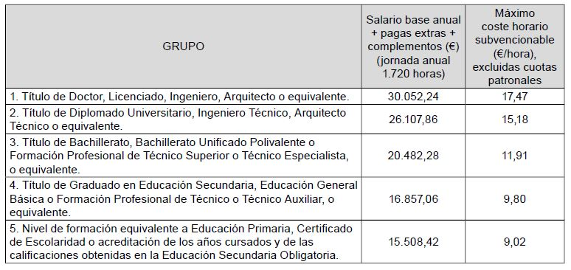
El cuadro siguiente (publicado en el apartado octavo de la citada orden) recoge las categorías profesionales de los perfiles b) sector investigador y tecnológico - apartado 1. del cuadro resumen de las BBRR.

4. Año → Se consignará el año al que se refieran los datos. Para cada trabajador existirán tantos registros como años distintos haya trabajado en el proyecto.
5. Costes brutos de empleo anuales (€) → Salario bruto anual que paga la empresa al trabajador, es decir, la cantidad total de dinero que recibe anualmente el trabajador por sus servicios, sin deducir las retenciones y cotizaciones pertinentes que se deban aplicar.
6. Método de Cálculo de coste bruto empleo anual → Se consigará uno de los siguientes códigos (a,b, c, d, ó e, según corresponda) según la manera que se haya usado para determinar el coste bruto de empleo anual. Como normal general la manera de determinarlo, cuando el trabajador haya está contratado los 12 meses del año será la suma del bruto de todas sus nóminas. En el caso de que el trabajador no haya estado contratado todo el año, o que a la fecha de presentación de la solicitud de pago no se haya finalizado el año y por lo tanto no se conozcan el bruto de las nóminas se usará otro método de calculo.
a. SUMA NÓMINAS → Suma de las 12 nóminas que ha percibido el trabajador.
b. CONVENIO → Salario bruto anual marcado por el convenio por el que se regula la entidad para un trabajador con una determinada categoría.
c. CONTRATO → Salario bruto anual indicado en el contrato suscrito con el trabajador.
d. IMPORTE ANUALIZADO → Salario bruto anualIzado calculado a partir de las nóminas que se hayan cobrado en la parte del año que se haya trabajado. Deberá existir traza de los cálculos realizados.
e. OTROS → Salario bruto anual determinado por otras maneras de calculo. Deberá existir traza de los cálculos realizados y estos deberán de estar suficientemente justificados.
7. % jornada laboral → es el porcentaje de tiempo en el que el trabajador desarrolla su actividad profesional, si está contratado a jornada completa será el 100%, y en caso contrario será el % que corresponda según su contrato laboral. Por ejemplo: un trabajador que tiene una jornada efectiva que supone el 60% de la jornada normal, habrá que consignar en la casilla: 60.
8. Coste horario (€/hora) → (DATO CALCULADO AUTOMÁTICAMENTE) Se determinará según se indica en el punto 4.1. a) párrafo segundo de las BBRR como el cociente entre “el coste bruto de empleo anual” (punto 5) y el número de horas trabajadas para una jornada laboral completa (1.720 horas) según las BBRR, en el caso de una jornada laboral diferente, se determinarán las horas trabajadas aplicando un coeficiente porcentual correspondiente a la jornada realizada (punto 7).
9. Coste horario límite según convocatoria (€/hora) → Los importes se establecen para cada perfil de entidad y grupo/ categoría profesional en los cuadros del punto octavo de la convocatoria de ayudas 2020 (punto 3). NOTA: Es esencial que cada entidad identifique su perfil correctamente (a) sector agroalimentario y forestal, b) sector investigador y tecnológico y c) otras entidades).
10. Tarifa por hora hasta máx. BBRR (€/hora) → (DATO CALCULADO AUTOMÁTICAMENTE). Es el valor mínimo entre el “coste horario (€/hora) ” (punto 8) y el “coste horario límite según convocatoria (€/hora)” (punto 9).
11. Cuota patronal anual (€) → es el importe anual que paga la empresa a la Seguridad Social por el hecho de tener un trabajador contratado y prestando un servicio para ella.
12. Cuota patronal a la hora (€/hora) → (DATO CALCULADO AUTOMÁTICAMENTE) Será el cociente entre “el Importe de la cuota patronal anual (€)” (punto 11) que paga la empresa por el trabajador y “el número de horas trabajadas para una jornada laboral completa (1.720 horas) según las BBRR”; en el caso de una jornada laboral diferente, se determinarán las horas efectivas trabajadas aplicando un coeficiente porcentual correspondiente a la jornada realizada (punto 7).
13. N.º de horas trabajadas en el proyecto → Se consignarán las horas trabajadas en el proyecto y totales al mes según se recoge en cada uno de los correspondientes certificado de tareas mensuales (Anexo IV).

